Chi tiết địa chất
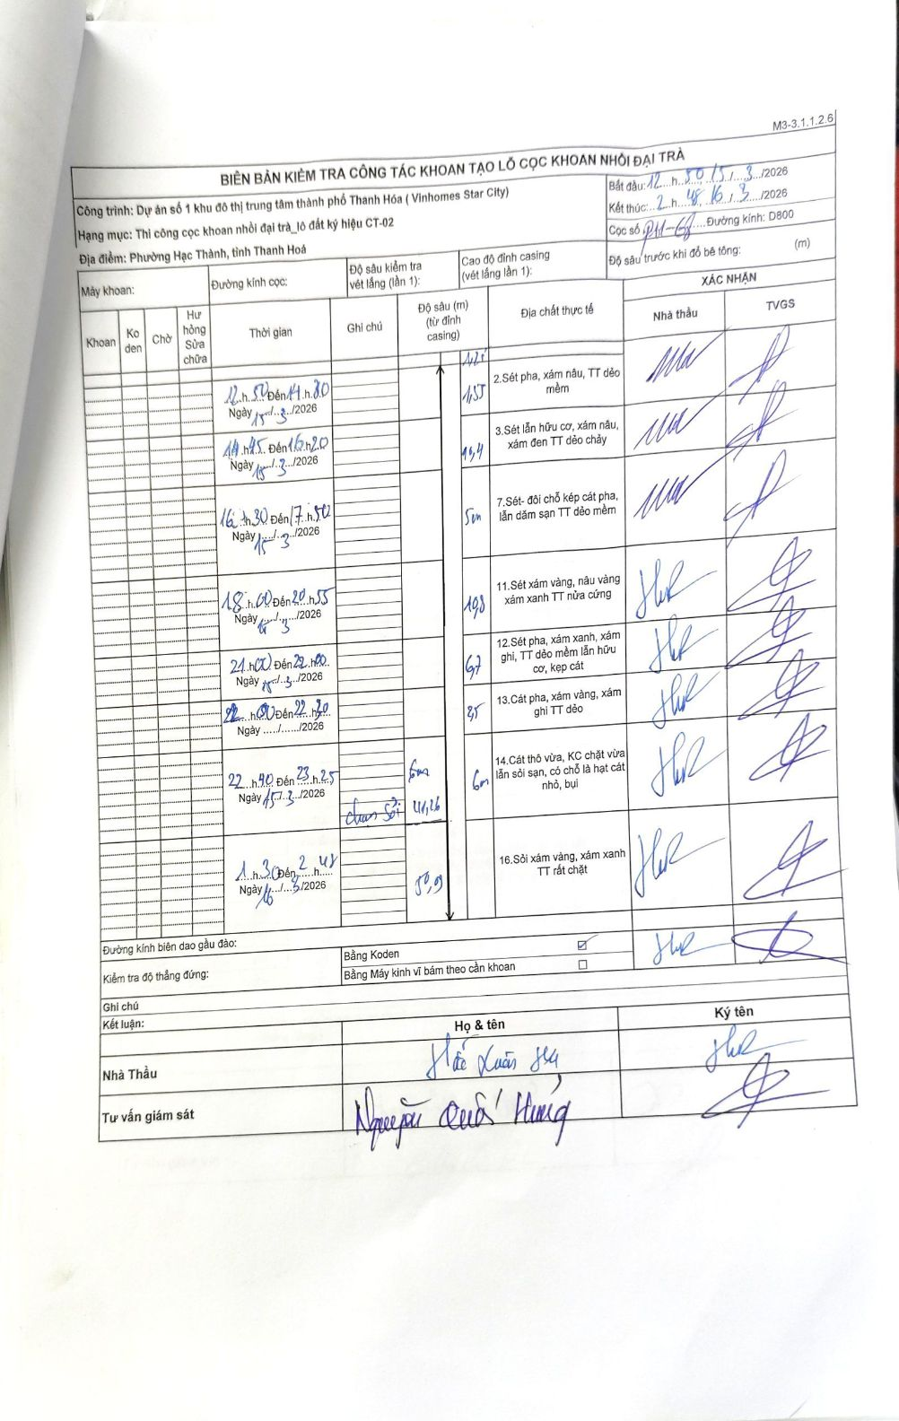
Dự án | Dự án số 1 khu đô thị trung tâm thành phố Thanh Hóa (Vinhomes Star City)
Hạng mục | Thi công cọc khoan nhồi đại trà_lô đất ký hiệu CT-02
Tên bộ phận | Phường Hạc Thành, tỉnh Thanh Hoá
Số hiệu cọc | P11-68
Biên bản số | KL-002
Đường kính | D800
Bắt đầu thi công | 12:50 15/03/2026
Kết thúc thi công | 02:48 16/03/2026

Địa chất TT | Đường kính | Mô tả lớp thiết kế | Từ (h) | Đến (h) | Cao độ từ | Cao độ đến | T.Gian (h) | Dài (m) | V (m/h) | Ghi chú
1 | D800 | Sét pha, xám nâu, TT dẻo mềm | 12h50 15/03/2026 | 14h30 15/03/2026 | -1.25 | -2.8 | 1.67 | 1.55 | 0.93
2 | D800 | Sét lẫn hữu cơ, xám nâu, xám đen TT dẻo chảy | 14h45 15/03/2026 | 16h20 15/03/2026 | -2.8 | -13.2 | 1.58 | 10.4 | 6.57
3 | D800 | Sét- đổi chỗ kẹp cát pha, lẫn dăm sạn TT dẻo mềm | 16h30 15/03/2026 | 17h50 15/03/2026 | -13.2 | -18.2 | 1.33 | 5 | 3.75
4 | D800 | Sét xám vàng, nâu vàng xám xanh TT nửa cứng | 18h00 15/03/2026 | 20h55 15/03/2026 | -18.2 | -29 | 2.92 | 10.8 | 3.7
5 | D800 | Sét pha, xám xanh, xám ghi, TT dẻo mềm lẫn hữu cơ, kẹp cát | 21h00 15/03/2026 | 22h00 15/03/2026 | -29 | -35.7 | 1 | 6.7 | 6.7
6 | D800 | Cát pha, xám vàng, xám ghi TT dẻo | 22h00 15/03/2026 | 22h30 15/03/2026 | -35.7 | -38.2 | 0.5 | 2.5 | 5
7 | D800 | Cát thô vừa, KC chặt vừa lẫn sỏi sạn, có chỗ là hạt cát nhỏ, bụi | 22h40 15/03/2026 | 23h25 15/03/2026 | -38.2 | -44.2 | 0.75 | 6 | 8
8 | D800 | Sỏi xám vàng, xám xanh TT rất chặt | 01h30 16/03/2026 | 02h48 16/03/2026 | -44.2 | -50.09 | 1.3 | 5.89 | 4.53

ẢNH BIÊN BẢN GỐC

